테스트 결과
슈퍼키친 커머스 프로젝트 일일 결과보고서

항목 |  | 수행 결과 |  |  | Comment
전체 테스트 케이스 수 |  | 1494 | -
수행한 테스트 케이스 수 |  | 420 | -
테스트 수행률 |  | 28.1% | -
 | 테스트 항목 | 항목 별 총 TC 수 | 수행된 TC 수 | 항목별 TC 수행률
상세 Test Case 정보 | 상품진열 | 288 | 90 | 31% | 96
 | 인증회원 | 261 | 204 | 78% | 87
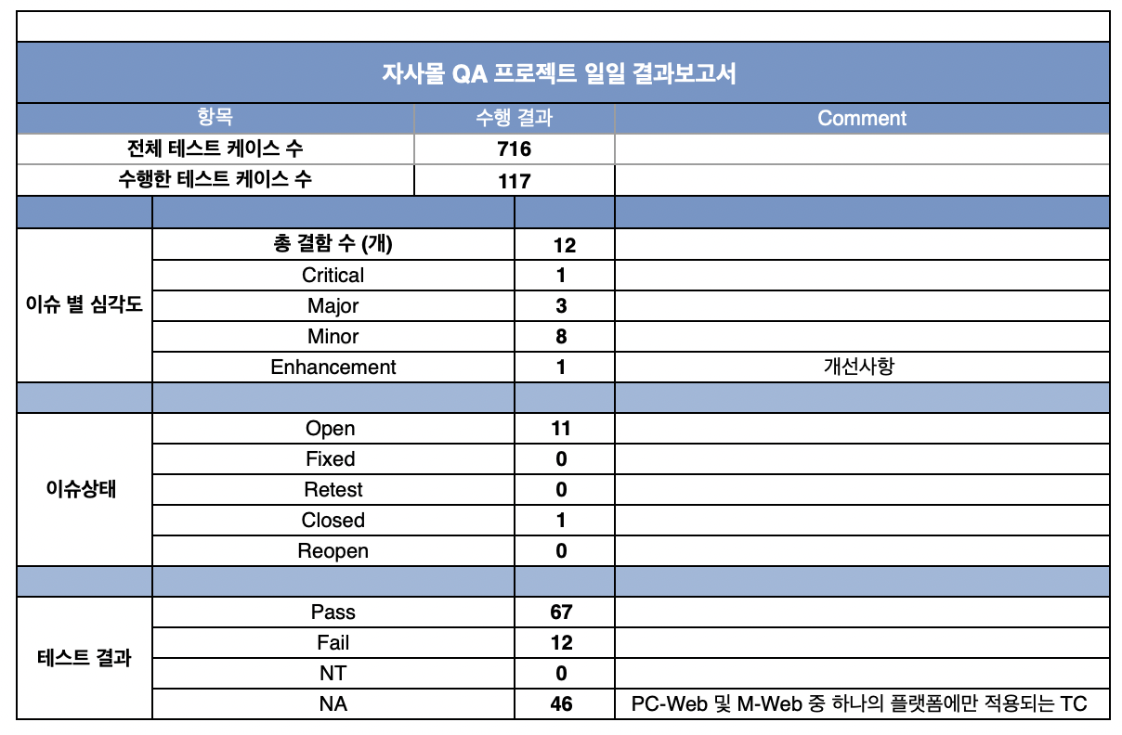
 | 장바구니 /주문 /결제 | 438 | 12 | 3% | 146
 | My 슈키 | 507 | 114 | 22% | 169
 |  |  | 이슈 비율
이슈 별 심각도 | 총 결함 수 (개) |  | 100%
 | Critical
 | Major
 | Minor
 | Enhancement |  | -
 |  |  | 이슈 상태 비율
이슈상태 | Total |  | 100%
 | Open
 | Fixed
 | Retest
 | Closed
 | Reopen
 |  |  | 테스트 결과 비율
테스트 결과 | Pass |  | 0%
 | Fail |  | 0%
 | NT |  | 0% |  | 테스트 조건 불충분 사유 선행이슈, 신규가입, 실 결재 필요, 카드 미 보유 등
 | NA |  | 0% |  | 1. PC-Web 및 M-Web 중 하나의 플랫폼에만 적용되는 중복 TC 제거

